Лист1
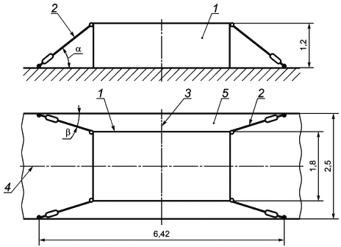
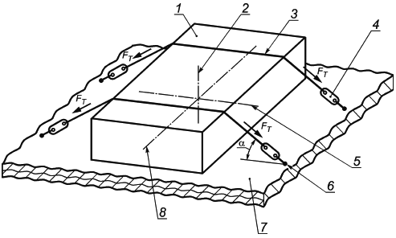
Расчет ремней (корректировать только ячейки с желтым цветом)

 | Обозначение | Выбор пары трения (поверхность платформы и груза) | Значение | Удерживающая сила. Гибкие ремни по диагонали для предотвращения опрокидывания (рис.1) |  | >=859 даН (daN)
 | μ | Противоскользящие маты | 0.6
 | Обозначение | Описание и единицы измерения | Значение
 | Параметры груза: |  |  | Гибкие ремни. (рис.2) Предотвращение скольжения |  | = 2 штук
 | m | Масса груза, кг | 10,002
 | h | Высота груза, мм | 1,000
 | w | Ширина груза, мм | 800
 | s | Длинна груза, мм | 4,500
 | Параметры платформы (кузова, прицепа):
 | L | Ширина площадки (прицепа), мм | 3,000 | Гибкие ремни. (рис. 2) Предотвращение опрокидывания |  | Не требуется
 | Параметры ремней:
 | Ft | Сила натяжения(написано на ремне:STF), даН (daN) | 20,000

 |  |  |  | ИТОГО: Не менее 2 ремней

 |  | рис.1 |  |  | рис.2

